Лист1
Название | Цена | Картинка
Настольный компьютер HP 460-a210ur (4XJ29EA) Mini-Tower/Intel Pentium J3710/4 ГБ/1000 ГБ HDD/DOS | 13500 | 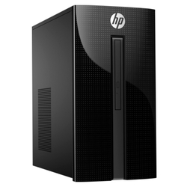
Настольный компьютер HP 460-p207ur (4UG93EA) Mini-Tower/Intel Core i5-7400T/8 ГБ/1000 ГБ HDD/NVIDIA GeForce GTX 1050/DOS | 32489
Компьютерная акустика Microlab M-880 | 4694 | 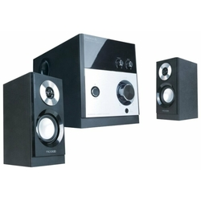
Компьютерная акустика SVEN MS-302 | 2770 | 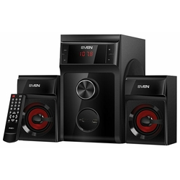
Компьютерная акустика SVEN SPS-702 | 2681 | 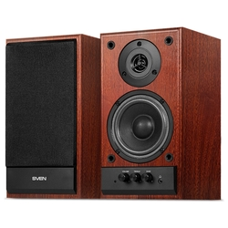
Компьютерная акустика SVEN MS-305 | 2935 | 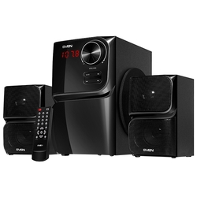
Компьютерная акустика SVEN MC-20 | 7470 | 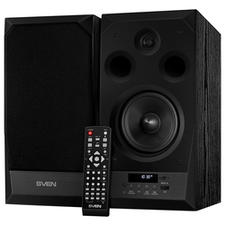
Компьютерная акустика Edifier R980T | 3589 | 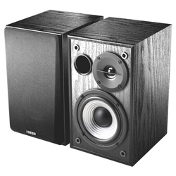
Компьютерная акустика Logitech Z906 | 19980 | 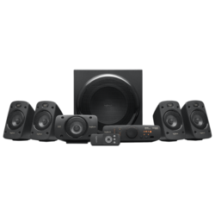
Компьютерная акустика Defender SPK-530 | 266 | 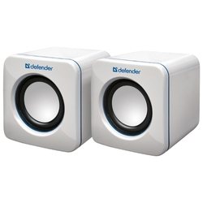
Компьютерная акустика SVEN SPS-820 | 3518 | 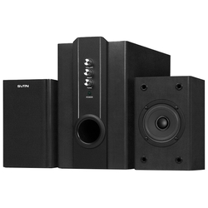
Компьютерная акустика SVEN MS-304 | 2935 | 